概要
目標角度と現在角度の推移
項目 | 値
生成日時 | 2026-09-22 02:28:55
記録点数 | 1855
記録時間 [s] | 185.5
最終目標角度 [deg] | 90
最終指令角度 [deg] | 0
最終現在角度 [deg] | 0
最終角度誤差 [deg] | 0
最大追従誤差 [deg] | 0
最終状態 | GRASP_CHECK

把持点（生値） | 最小法線力 [N] | 平均法線力 [N] | 最大法線力 [N]
AMIR1 左指 | 2.3343621853E-11 | 13.725197077 | 24.368948207
AMIR1 右指 | 2.3343522485E-11 | 13.591273248 | 23.807465898
AMIR2 左指 | 2.8720187211E-11 | 14.229680434 | 24.902690561
AMIR2 右指 | 2.8720044694E-11 | 14.079075662 | 24.689355083

把持点（把持直後=0補正） | 最小変動 [N] | 平均変動 [N] | 最大変動 [N]
AMIR1 左指 | 0.054219942541 | 2.6140459981 | 8.3018045921
AMIR1 右指 | 0.0019390005077 | 2.5492067207 | 7.7671463189
AMIR2 左指 | 0.037279586727 | 3.0915098036 | 10.386518266
AMIR2 右指 | 0.019929997269 | 3.037959089 | 9.6214799995

把持点の法線力推移（表示用平滑値）
物体重心位置 | 初期値 [m] | 最終値 [m] | 変位 [m]
X | -4.8304295193E-22 | 0.00088920219314 | 0.00088920219314
Y | -1.2219049697E-20 | 5.8467394782E-05 | 5.8467394782E-05

把持直後基準の法線力変動

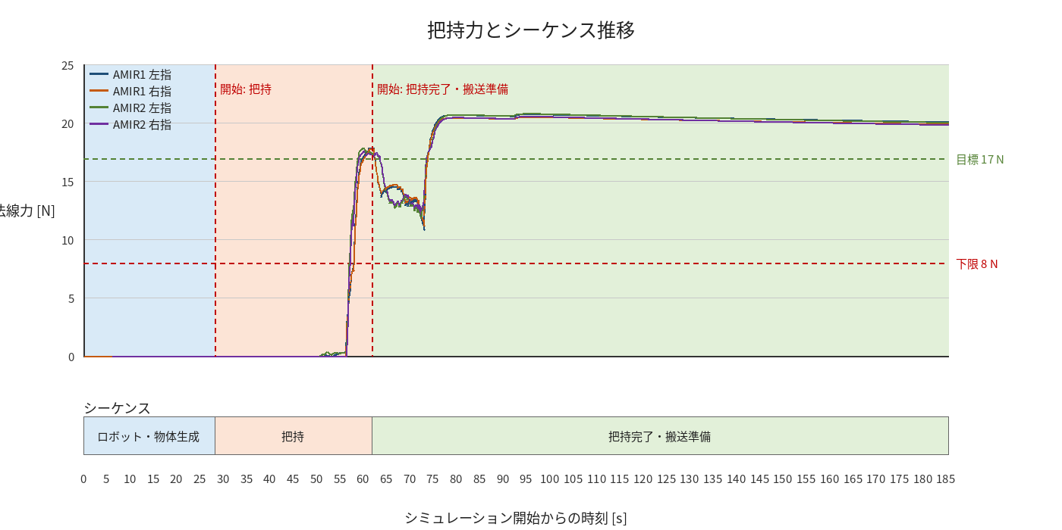

物体姿勢 XYZ（Roll・Pitch・Yaw）

物体重心位置のX-Y軌跡（Zは除外）

右指グラフ
